상품제안서
나오 독서대 겸용 무선LED 스탠드 NAO-L4200V | 상품코드: F26433

 |  |  |  |  |  |  | 02-412-0044 | www.easy1.co.kr
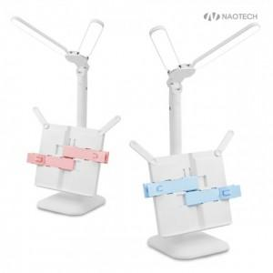

【상세/제작정보】 | <p><b><span style="font-size: 12pt;">* 배송비- 한박스 15개 / 5000</span></b></p><p><b><span style="font-size: 12pt;">* 핑크 단종 / 블루만 가능</span></b></p>

【인쇄/포장옵션】 | 레이저, 풀칼라 / 포장지포장

【공급단가】 | 수량 | 50~ | 100~ | 500~ | 1,000~ | 2,000~
*VAT별도 | 단가 | 13,300원 | 12,800원 | 12,100원 | 11,800원 | 11,700원

【상품 URL】 | http://www.easy1.co.kr/src/goods_detail.php?gdno=26433

